Version_1



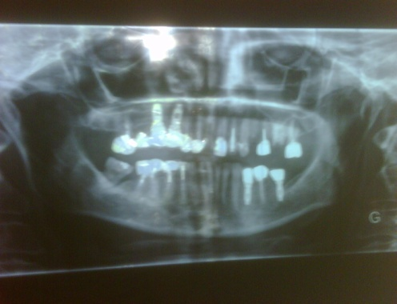
DEVIS PROVISOIRE

INFORMATIONS DU PATIENT :
Name : isabelle Surname : neimari Age : 54 Mobile Number : 0696613544 City : fort de france Email-ID : isabelle.neimari@wanadoo.fr | radio de patient

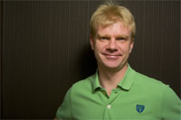
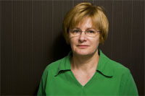

Date:30/06/2011
Docteur: Dr Huszár Tamás / Dr Decker Ivan
Agence: Esthétique Planet

droite |  |  |  | gauche


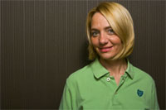
 | Docteur: Dr Huszár Tamás / Dr Decker Ivan

svp apporter votre radio panoramique d'origine!
SEJOUR 1
Description | Dent | Prix | Quantité | Total
Détartrage supragingivale |  | 80 € | 1 | 80 €
Extraction type I | 24, 25, 26, 27 | 30 € | 4 | 120 € | 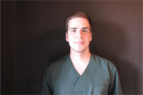 | 
Thérapie au laser | cadeau | 20 € |  | 0 €
Médicaments (anti-douleurs, antibiotiques, etc.) | cadeau | 50 € |  | 0 €
Total séjour 1 |  |  |  | 200 €

Durée séjour: 3-4 jours ouvrés
2 mois plus tard
Marque | prix vis en € |  | prix pilier en €
Alpha Bio (Israel) | 500 |  | 100
Nobel (Suéde) | 700 |  | 200

SEJOUR 2
Description | Dent | Prix | Quantité | Total
Traitement hygiénique, nettoyage (dépuration) |  | 80 € | 1 | 80 €
Élévation du sinus par côté (os synthétique inclus) | si nécessiare | 700 € |  | 0 €
Comblement osseux | si nécessaire | 250 € |  | 0 €
Os synthétique / ampule | si nécessiare | 125 € |  | 0 €
Membrane / pièce | si nécessiare | 125 € |  | 0 €
Implant marque AlphaBio | la quantité dépend de l'examen clinique | 500 € |  | 0 €
Thérapie au laser | cadeau | 20 € |  | 0 €
Médicaments (anti-douleurs, antibiotiques, etc.) | cadeau | 50 € |  | 0 €
Total séjour 2 |  |  |  | 80 €

Durée séjour: 3-4 jours ouvrés
4 mois plus tard

SEJOUR 3
Description | Dent | Prix | Quantité | Total
Traitement hygiénique, nettoyage (dépuration) |  | 80 € | 1 | 80 €
Couronne céramo-metallique | on verra combien sont-il nécessaire | 210 € |  | 0 €
Couronne céramo-métallique sur implant |  | 240 € |  | 0 €
Pilier implant marque AlphaBio |  | 100 € |  | 0 €
Total séjour 3 |  |  |  | 80 €
Durée séjour: 7-8 jours ouvrés
TOTAL (exemple) |  |  | 360 €

remise de 3% si espéces |  |  | 349 €
Remarque
La clinique attire votre attention sur la possibilité d'une adaptation du plan de traitement lors de la consultation sur place.
Les fils
La pose de fils classiques doivent être retirés 8 jours plus tard, de préférence à la clinique mais aussi bien en France par un médecin ou une infirmière.
Si les fils sont retirés en France, la durée nécessaire sur place en Hongrie est de 2 jours.
Si les fils sont retirés en Hongrie, la durée nécessaire sur place en Hongrie est de 8 jours. A l'issue de cette période, des examens supplémentaires sonteffectués pour vérifier la bonne prise des implants.

Équipe DH Dental
Dr Iván Decker & Dr Tamás Huszár
DH Dental Chirurgie Buccodentaire
H-1022 Budapest, Bimbó út 9.
drivandecker@gmail.com
www.dentisteshongrois.eu
Fixe Lun-Ven, en anglais, en francais: +36 1 316 9918
Portable de Vanda, coordinatrice, anglais, francais: +3670 3656329
Portable DR Decker (anglais, francais): +36 30 948 8609
Portable Dr Huszár (anglais, allemande): +36 30 201 1075

